ファイル作成手順(共通)
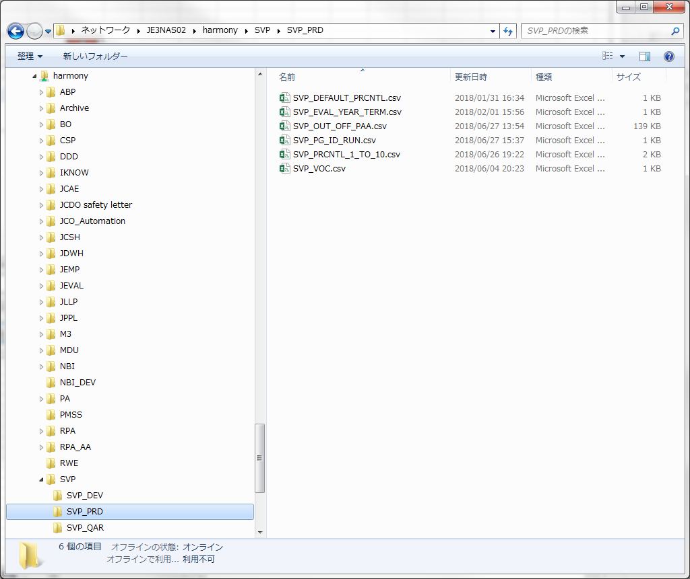
「ファイル説明 ランキング層」、「ファイル説明 支給処理」を参照し、csvファイルを作成してください。
作成したcsvファイルの文字コードが「UTF-8」でないと、正しく取り込めませんので、Excelファイルをcsvに変換した後、
メモ帳(Notepad)でcsvを開き、名前を付けて保存 時に、文字コードを「UTF-8」に変更して保存してください。

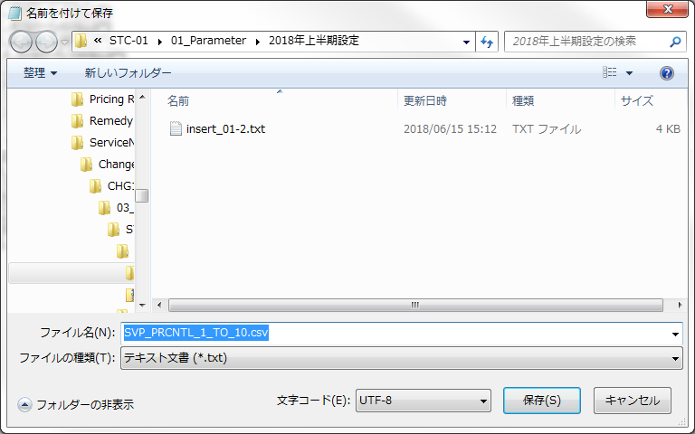

以下のフォルダへ、ファイルをコピーしてください。
\\JE3NAS02\harmony\SVP\SVP_PRD | (QA環境はこちら)

ファイル名、ヘッダ名で判別し、取り込み処理を行いますので、ファイル名とヘッダ名を変更しないでください。

Cloud実行手順
INFORMATICA Cloud にアクセスしてください。
 | INFORMATICA Cloud |  | (QA環境はこちら）

 | この画面がいつまで出るのか、わかりませんが・・・、「続行」をクリックしてください。
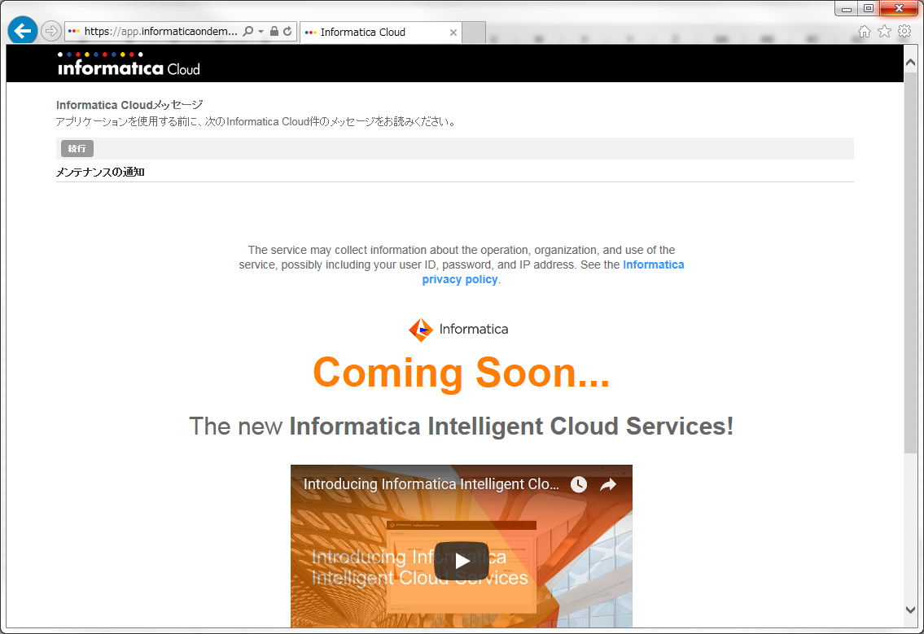

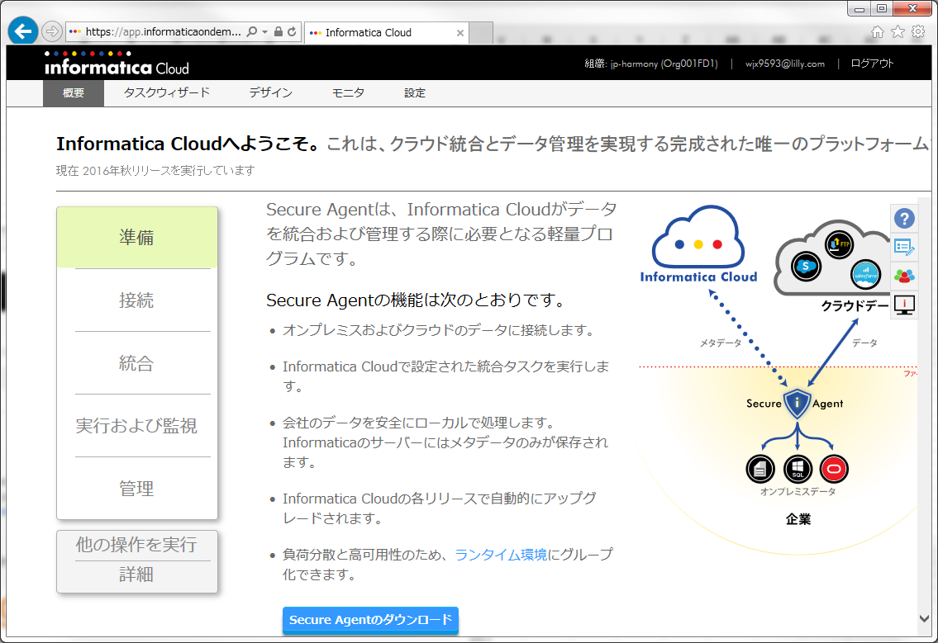

 | 「デザイン」→「タスクフロー」を選択してください。
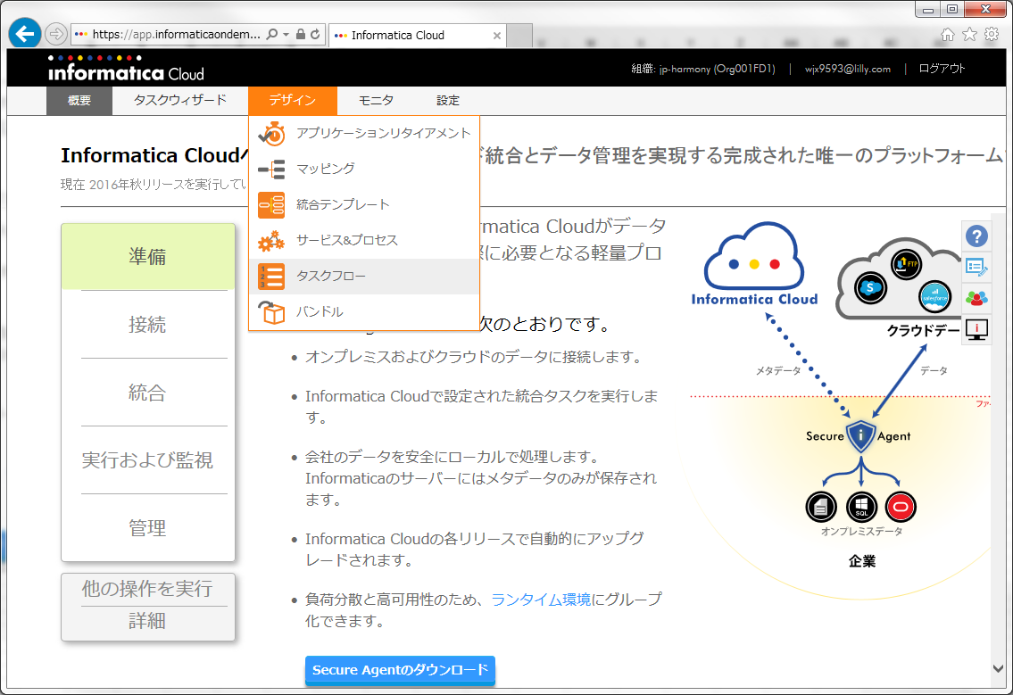

 | 「SVP」 で検索してください。
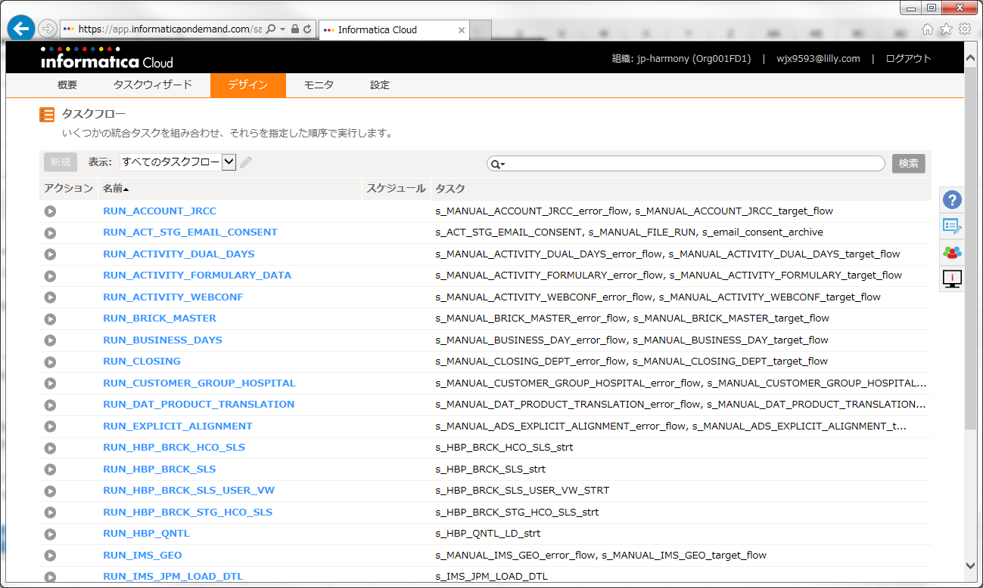

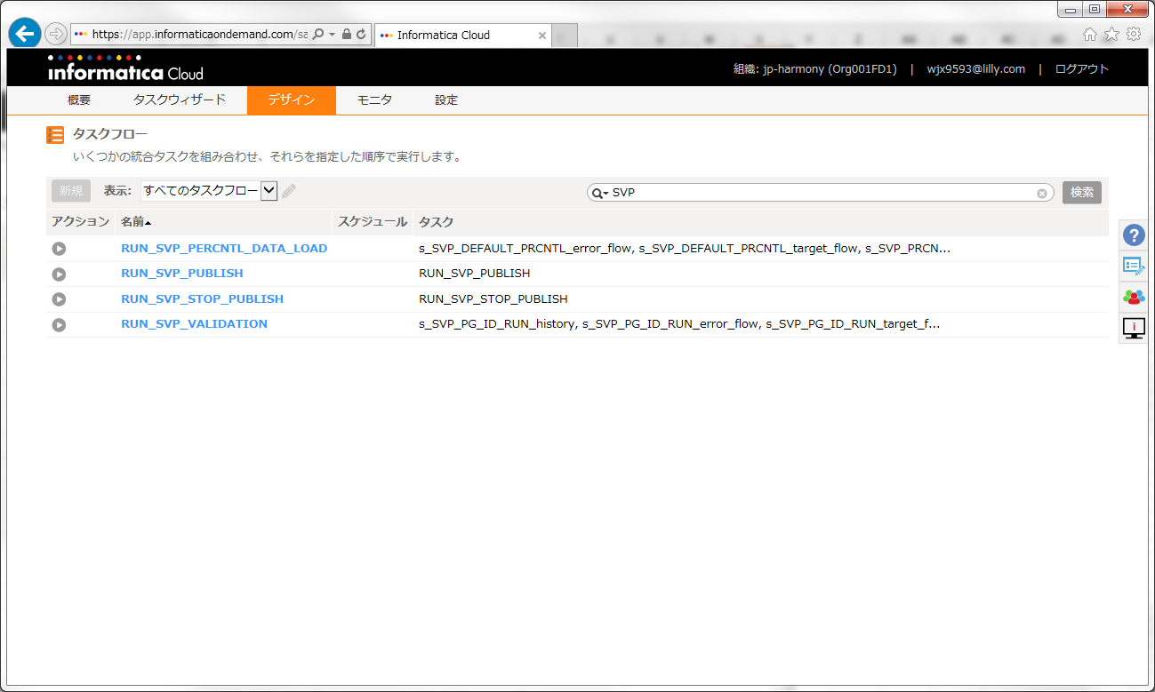

ここをクリックすると実行されます。

 | 処理が終了すると、自動的に以下のような画面になります。
 | ステータスが失敗の場合は、作成したCSVの内容を確認してください。エラー原因が不明な場合、ITへお問い合わせください。
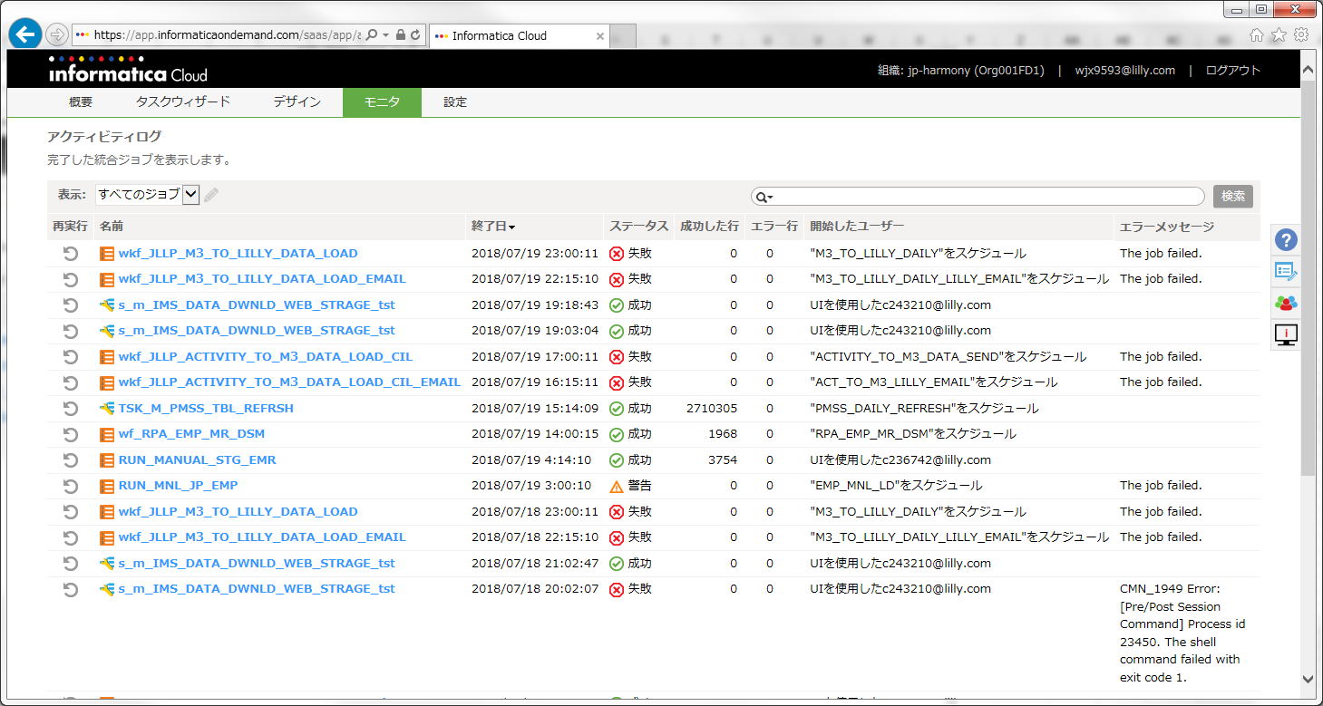

 | SVPランキング層UPLOAD処理を行う場合、
 |  | RUN_SVP_PERCNTL_DATA_LOADを実行してください。

 | SVP支給処理を行う場合、
 |  | RUN_SVP_VALIDATIONを実行してください。

 |  | この処理を実施すると、自動的に支給公開停止状態になります。

 | SVP支給公開処理を行う場合、
 |  | RUN_SVP_PUBLISHを実行してください。

 | SVP支給公開停止処理を行う場合、
 |  | RUN_SVP_STOP_PUBLISHを実行してください。

